关系图
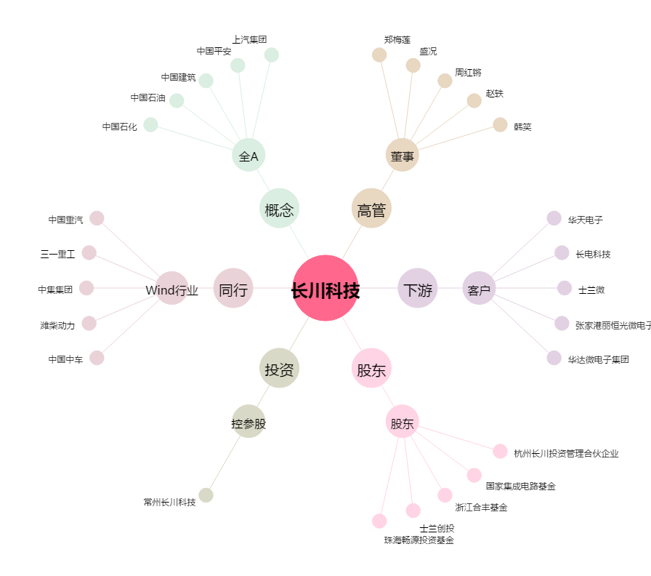
长川科技[300604.SZ] - 关系概览图

